教學文
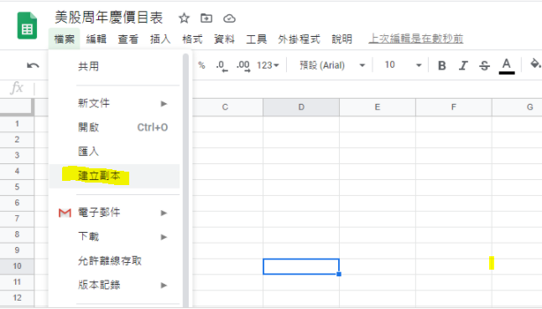
【第一次使用注意】 這是一份公共檔案，無法直接編輯，請建立副本到自己的雲端硬碟後，再開始編輯（如圖所示）。 使用說明：僅需在A欄位，手動輸入股票代碼。(如：AAPL、GOOGL) 即可自動換算目前價位、本益比(PE)高低、近年最高價(High52)及約打多少折？ 鴕鳥胃

